상품제안서
[라미] 스튜디오 볼펜 265 | 상품코드: S20522

 |  |  |  |  |  |  | 02-713-8555 | www.synergygift.co.kr
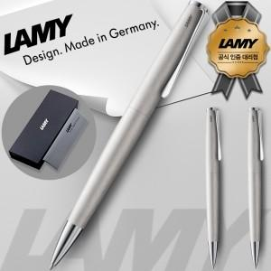 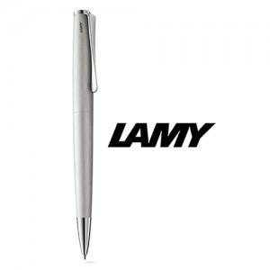

【상세/제작정보】

【인쇄/포장옵션】 | 레이저 / 포장지포장

【공급단가】 | 수량 | 10~ | 30~ | 100~ | 300~ | 500~
*VAT별도 | 단가 | 69,300원 | 61,090원 | 58,590원 | 57,090원 | 55,580원

【상품 URL】 | https://www.synergygift.co.kr:443/src/goods_detail.php?gdno=20522

